Sheet1
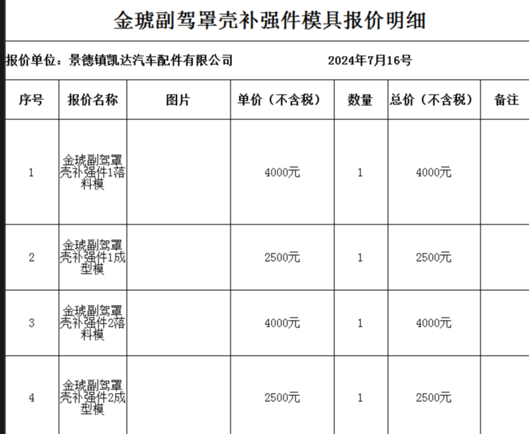
批产阶段—物料采购价格审批表
采购工厂：湖南工厂
注明： 1、此价格审批仅适用于研发阶段，SOP后价格由工厂进行最终定价； 2、此价格审批同时适用于研发阶段结算使用（可做为样件价格协议签订依据）。
序号 | 物料/工装名称 | 工序 | 单位 | 增值税率% | 沧州啸宇 | 凯达 | 审批价格 | 供应商全称 | 备注
 |  |  |  |  | 含税价格 | 含税价格 | 价格
1 | 金琥副驾罩壳补强件1 | 落料 | 件 | 13% | 17800 | 4520 | 3848 | 凯达
2 | 金琥副驾罩壳补强件1 | 成型模 | 件 | 13% |  | 2825 | 2152 | 凯达
3 | 金琥副驾罩壳补强件2 | 落料 | 件 | 13% | 17200 | 4520 | 3848 | 凯达
4 | 金琥副驾罩壳补强件2 | 成型模 | 件 | 13% |  | 2825 | 2152 | 凯达
合计 |  |  |  |  | 35000 | 14690 | 12000
说明： 以上所有价格均为未税价格。
1 | 由于金琥项目大罩壳在市场出现大罩壳批量断裂事宜,经和金客户研究分析大罩壳产品设计强度不够,分别为驾驶员左侧大罩壳、副驾驶员右侧大罩壳出现频率比较多，现客户要求在两种大置壳基础上增加嵌件提升罩壳强度。 因嵌件要求为冲压件，现申请开发嵌件冲压模具，预计含税费用12800元,周期15天(模具和嵌件费用由客户承担)。
2 | 无
3 | 模具金额12000元整预付50%，验收后支付50%。
4 | 产品首批供货周期：20天。
5 | 由工厂根据实际使用情况再商谈。
6 | 凯达为体系供应商，按凯达账期结算。
7
总经理 日期： |  |  |  |  |  |  | 采购工程师 日期：

